상품제안서
소량독판물티슈(15매) | 상품코드: S10725

 |  |  |  |  |  |  | 02-713-8555 | www.synergygift.co.kr
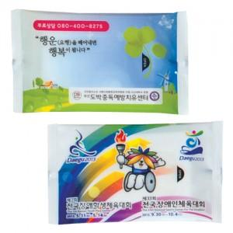

【상세/제작정보】 | 기본수량 2,000개부터 입니다. 2,000개 미만은 불가능합니다.

【인쇄/포장옵션】 | 스티커 / 포장불가능

【공급단가】 | 수량 | 2,000~ | 3,000~ | 5,000~ | 10,000~ | 20,000~
*VAT별도 | 단가 | 430원 | 420원 | 400원 | 380원 | 370원

【상품 URL】 | https://www.synergygift.co.kr:443/src/goods_detail.php?gdno=5107

